Specsheet
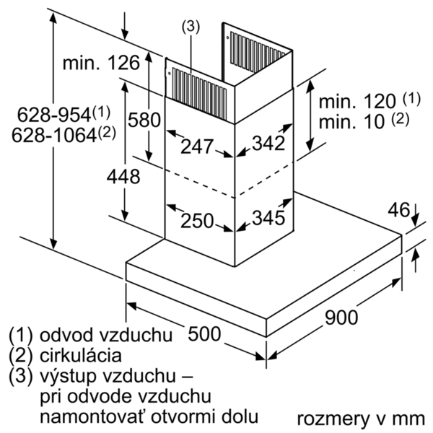
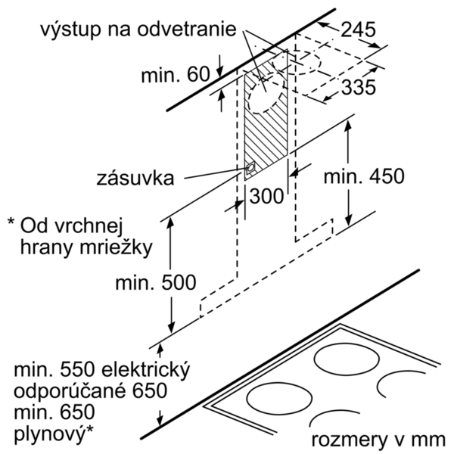
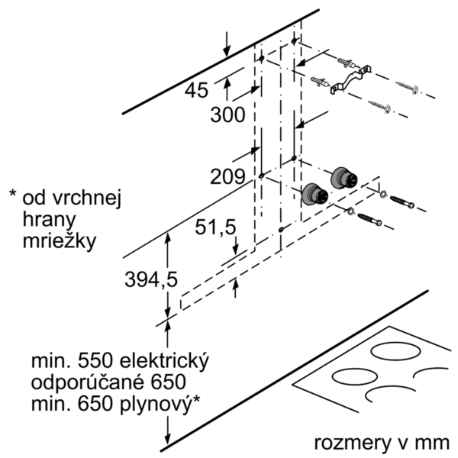
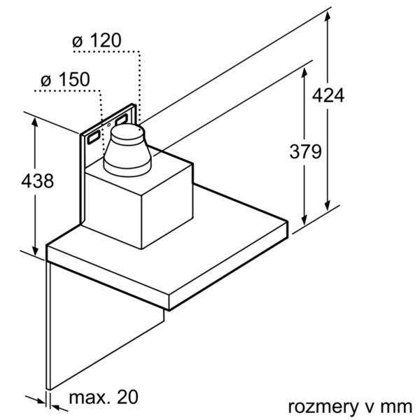
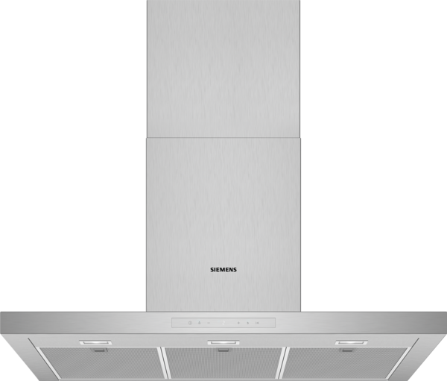
 | LC97BCP50 | zvláštní příslušenství: | Vlastnosti:
 | Komínový odsavač par, 90 cm | LZ57300 : cleanAir montážní sada pro cirkulaci LZ56200 : cleanAir aktivní uhlík. filtr (náhradní) LZ53451 : aktivní uhlíkový filtr LZ53450 : montážní sada pro cirkulaci LZ50961 : panel na na zadní stěnu nerezový LZ50960 : panel na zadní stěnu LZ12365 : prodloužení komínu odsavače par (1500mm) LZ12265 : prodloužení komínu odsavače par (1000mm) LZ10FXJ05 : Základní sada cleanAir pro cirkulaci LZ10FXI05 : Základní sada cleanAir pro cirkulaci LZ00XXP00 : CleanAir aktivní uhlíkový filtr | Označení produktové řady: Barva / materiál komínu odsavače: Nerez Typ konstrukce: Chimney Aprobační certifikáty: CE, VDE Délka přívodního kabelu (cm): 130 Rozmery niky (mm): Výška komínu (mm): Výška spotřebiče bez komínu (mm): 46 Hmotnost netto (kg): 18,413 Řízení: Elektrický Regulace výkonových stupňů: 3-stupňová + 2 intenzivní Max. výkon ventilátoru - provoz odvětrávání (m3/hod.): 430 Výkon ventilátoru při intenzivním stupni - provoz s cirkulací vzduchu (m3/hod.): 380 Max. výkon ventilátoru - provoz s cirkulací vzduchu (m3/hod.): 320 Výkon ventilátoru při intenzivním stupni - provoz odvětrávání (m³/hod.): 690 Počet žárovek (ks): 3 Hlučnost dB: 55 Průměr odvětrávacího hrdla (mm): 150 / 120 Materiál tukového filtru: Washable aluminium Pachový filtr: Ne Způsob vedení vzduchu: Oba provozy Delay Shut off modes: 10M Required accessories: Zvláštní příslušenství: LZ00XXP00, LZ10FXI05, LZ10FXJ05, LZ12265, LZ12365, LZ50960, LZ50961, LZ53450, LZ53451, LZ56200, LZ57300 Druh žárovek: LED Celkový příkon žárovek (W): Druh tukového filtru: Pouzdrový Připomenutí vyčištění filtru:

 | Design • BoxDesign • barva: nerez Výkon a spotřeba • třída spotřeby energie: A* (na stupnici třídy energetické účinnosti od A++ do E) • průměrná spotřeba energie: 30.2 kWh/rok* • třída účinnosti odsávání: A* • třída účinnosti osvětlení: A* • třída účinnosti tukového filtru: B* • hlučnost odsávání při normálním stupni min./max.: 45/55 dB* • výkon odvětrání podle EN 61591: max. normální stupeň 430 m³/h, intenzivní stupeň 690 m³/h • výkon při cirkulaci: max. normální stupeň: 320 m³/h, intenzivní stupeň: 380 m³/h • hodnoty hlučnosti podle EN 60704-3 a EN 60704-2-13 při odvětrávání: max. normální stupeň: 55 dB(A) re 1 pW (43 dB(A) re 20 µPa akustický tlak) intenzivní stupeň: 66 dB(A) re 1 pW (54 dB(A) re 20 µPa akustický tlak) • hodnoty hlučnosti při cirkulaci: max. normální stupeň: 70 dB(A) re 1 pW (58 dB(A) re 20 µPa akustický tlak) Intenzivní stupeň: 73 dB(A) re 1 pW (61 dB(A) re 20 µPa akustický tlak) Komfort • provoz s odvětráním nebo s cirkulací vzduchu • pro provoz s cirkulací je nutná montážní sada jako zvláštní příslušenství • touchControl ovládání s digitální ukazatel • 3 stupně výkonu + 2 intenzivní stupně • intenzivní stupeň s automatickým zpětným nastavením • doběh ventilátoru 10 min. • možnost nastavení intenzity osvětlení • funkce softLight - postupné zhasínání a rozsvěcení • osvětlení: 3 x 1,5W LED • intenzita světla: 373 lux • barevná teplota: 3500 K • ukazatel nasycení tukového a uhlíkového filtru • kazetový filtr s alu rámečkem • kovový tukový filtr, vhodný pro mytí v myčce nádobí Technické informace • příkon: 145 W • napětí: 220 - 240 V • odtahová trubka o Ø 150 mm (Ø 120 mm součástí) • Rozměry • rozměry spotřebiče pro odvětrávání (V x Š x H): 628-954 x 898 x 500 mm • rozměry spotřebiče pro cirkulaci (V x Š x H): 628-1064 x 898 x 500 mm • rozměry spotřebiče při cirkulaci s CleanAir modulem (VxŠxH): 689 x 898 x 500 mm - montáž na vnější kanál 809-1139 x 898 x 500 mm - montáž na vnitřní kanál

 |  | alternativní barevná provedení: | Vlastnosti spotřeby a připojení:
 |  | LC97BCP50 : Komínový odsavač par | Příkon (W): 145 Jištění (A): 10 Napětí (V): 220-240 Frekvence (Hz): 50; 60 Typ zástrčky: Zalitá zástrčka s uzemněním Způsob montáže: Wall-mounted Universal Product Code: Materiál spotrebice: nerez Aprobační certifikáty: CE, VDE Length of electrical supply cord (in): Typ zástrčky: Zalitá zástrčka s uzemněním Dimensions of the product, with chimney (if exists) (in): / x x Dimensions of the packed product (in): 23.22 x 25.59 x 38.18 Height of the chimney (in): Vertical rise height: Required distance above cooktop/ranges: Net weight (lbs): 41 Gross weight (lbs): 53 Umístění ventilátoru: Integrated motor in hood chimney Maximum output recirculating air (CFM): Diameter of air duct (in) top: Diameter of air duct (in) back: Discharge direction: Klapka pro zabránění zpětného sání: Ano Délka přívodního kabelu (cm): 130 Rozměry spotřebiče (mm): 628-954 x 898 x 500 Rozměry zabaleného spotřebice (mm): 590 x 650 x 970 Height of the chimney (in): Hmotnost netto (kg): 18,413 Hmotnost brutto (kg): 24,0

 |  | včetně příslušenství:

EAN:4242003827260
02-10-2018
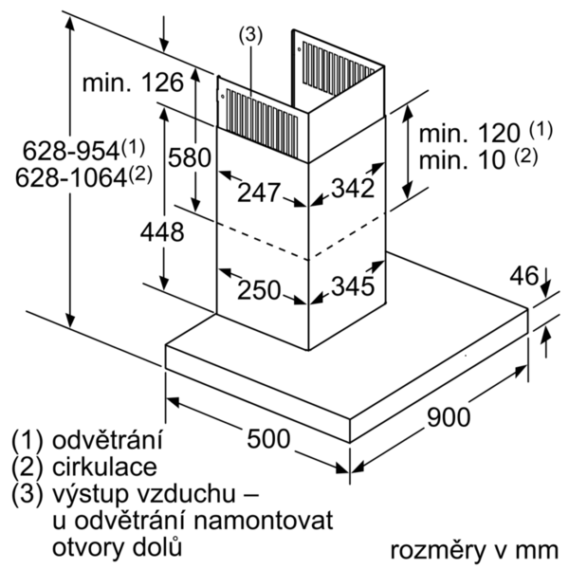

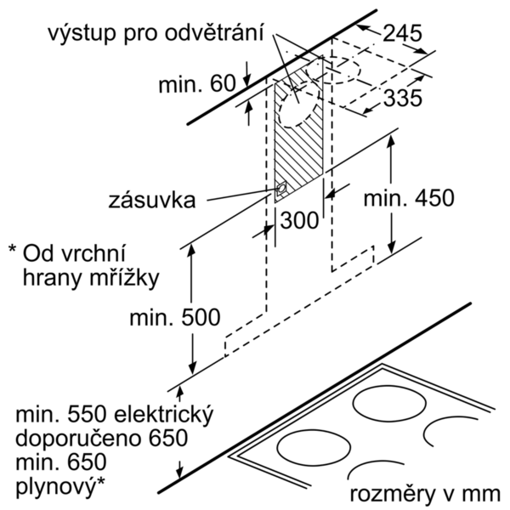
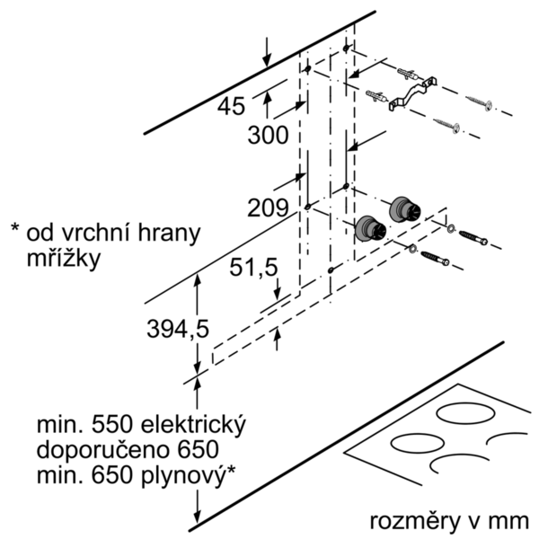

 | LC97BCP50 | zvláštní příslušenství: | Vlastnosti:
 | Komínový odsávač pár, 90 cm | LZ57300 : cleanAir montážna sada pre cirkuláciu LZ56200 : aktivný uhlík.filter pre cleanAir LZ53451 : Aktívny uhlíkový filter LZ53450 : Montážna sada LZ50961 : Panel na zadnú stenu LZ50960 : Panel na zadnú stenu LZ12365 : Prodĺženie komína odsávača (1500 mm) LZ12265 : Predlženie komína odsávače 1000mm LZ10FXJ05 : Základná sada cleanAir pre cirkuláciu LZ10FXI05 : Základná sada cleanAir pre cirkuláciu LZ00XXP00 : CleanAir aktívny uhlíkový filter | označenie produktového radu: farba komína odsávača: antikoro typ konštrukcie: Chimney aprobačné certifikáty: CE, VDE Dĺžka prívodného kábla (cm): 130 rozmery niky (mm): výška komína (mm): výška spotrebiča bez komína (mm): 46 Hmotnosť netto (kg): 18,413 ovládanie: elektronicky regulácia výkonových stupňov: 3-stupňová + 2 intenzívne max. výkon ventilátora - prevádzka odvetrávania (m3/hod.): 430 výkon ventilátora pri intenzívnom stupni - prevádzka s cirkuláciou vzduchu (m3/hod.): 380 max. výkon ventilátora - prevádzka s cirkuláciou vzduchu (m3/hod.): 320 výkon ventilátora pri intenzívnom stupni - prevádzka odvetrávania (m³/hod.): 690 počet žiaroviek (ks): 3 Hlučnosť v dB: 55 priemer odvetrávacieho hrdla (mm): 150 / 120 materiál tukového filtra: Washable aluminium pachový filter: Nie spôsob vedenia vzduchu: obe prevádzky automatický dobeh ventilátora: 10M potrebné príslušenstvo: zvláštne príslušenstvo: LZ00XXP00, LZ10FXI05, LZ10FXJ05, LZ12265, LZ12365, LZ50960, LZ50961, LZ53450, LZ53451, LZ56200, LZ57300 druh žiaroviek: LED celkový príkon žiaroviek (W): druh tukového filtra: puzdrový ukazovateľ nasýtenia filtra:

 | Design • Box Design • farba: nerez Prevádzka a výkon • trieda spotreby energie: A* (na stupnici triedy energetickej účninnosti od A++ do E) • priemerná spotreba energie: 30.2 kWh/rok* • trieda účinnosti odsávania: A* • trieda účinnosti osvetlenia: A* • trieda účinnosti tukového filtra: B* • hlučnosť odsávania pri normálnom stupni min./max.: 45/55 dB* • výkon odvetrávania podľa EN 61591: max. normálny stupeň 430 m³/h, intenzívny stupeň 690 m³/h • stupeň odvetrávania pri recirkulácii: max. normal stupeň: 320 m³/h intenzívny stupeň: 380 m³/h • hodnoty hlučnosti podľa EN 60704-3 a EN 60704-2-13 pri odvetrávaní: max. normálny stupeň: 55 dB(A) re 1 pW (43 dB(A) re 20 µPa akustický tlak) intenzívny stupeň: 66 dB(A) re 1 pW (54 dB(A) re 20 µPa akustický tlak) • hodnoty hlučnosti pri recirkulácii: max. normálny stupeň: 70 dB(A) re 1 pW (58 dB(A) re 20 µPa akustický tlak) intenzívny stupeň: 73 dB(A) re 1 pW (61 dB(A) re 20 µPa akustický tlak) Komfort • prevádzka s odvetrávaním alebo s cirkuláciou vzduchu • pre prevádzku s cirkuláciou vzduchu je nutná montážna sada ako zvláštne príslušenstvo • ovládanie touchControl s 7 segmentový ukazovateľ • 3 stupne výkonu + 2 intenzívne • intenzívny stupeň s automatickým spätným nastavením • dobeh ventilátora 10 min. • možnosť nastavenia intenzity osvetlenia • funkcia softLight - postupné zhasínanie a rozsvecovanie • osvetlenie: 3 x 1,5W LED • intenzita svetla: 373 lux • teplota farieb svetla: 3500 K • ukazovateľ nasýtenia tukového a uhlíkového filra • kazetový filter s alu rámčekom • kovový tukový filter, vhodný do umývačky riadu Technické informácie • príkon: 145 W • napätie: 220 - 240 V • odťahová rúra s Ø 150 mm (Ø 120 mm súčasťou) • Rozmery: • rozmery pri odťahu (VxŠxH): 628-954 x 898 x 500 mm • rozmery pri recirkulácii (VxŠxH): 628-1064 x 898 x 500 mm • rozmery spotrebiča pri cirkulácii s CleanAir modulom (VxŠxH): 689 x 898 x 500 mm - montáž na vonkajší komín 809-1139 x 898 x 500 mm - montáž na vnútorný komín

 |  | alternativní barevná provedení: | Vlastnosti spotřeby a připojení:
 |  | LC97BCP50 : Komínový odsávač pár | príkon (W): 145 istenie (A): 10 napätie (V): 220-240 frekvencia (Hz): 50; 60 typ zástrčky: Gardy zástrčka s uzemnením Spôsob montáže: Wall-mounted univerzálny kód produktu: materiál spotrebiča: antikoro aprobačné certifikáty: CE, VDE Dĺžka prívodného kábla (in): typ zástrčky: Gardy zástrčka s uzemnením rozmery produktu s komínom (ak je k dispozícii) (in): / x x rozmery zabaleného spotrebiča (in): 23.22 x 25.59 x 38.18 výška komína (in): výška prevýšenia: povinná vzdialenosť nad varným panelom: hmotnosť netto (lbs): 41 hmotnosť brutto (lbs): 53 umiestnenie ventilátora: Integrated motor in hood chimney maximálny výkon recirkulácie vzduchu: priemer vzduchového potrubia (in) top: priemer vzduchového potrubia (in) back: Discharge direction: klapka na zabránenie spätného nasávania: Áno Dĺžka prívodného kábla (cm): 130 rozmery spotrebiča (mm): 628-954 x 898 x 500 rozmery zabaleného spotrebiča (mm): 590 x 650 x 970 výška komína (in): Hmotnosť netto (kg): 18,413 hmotnosť brutto (kg): 24,0

 |  | včetně příslušenství:

EAN:4242003827260
02-10-2018

